icon
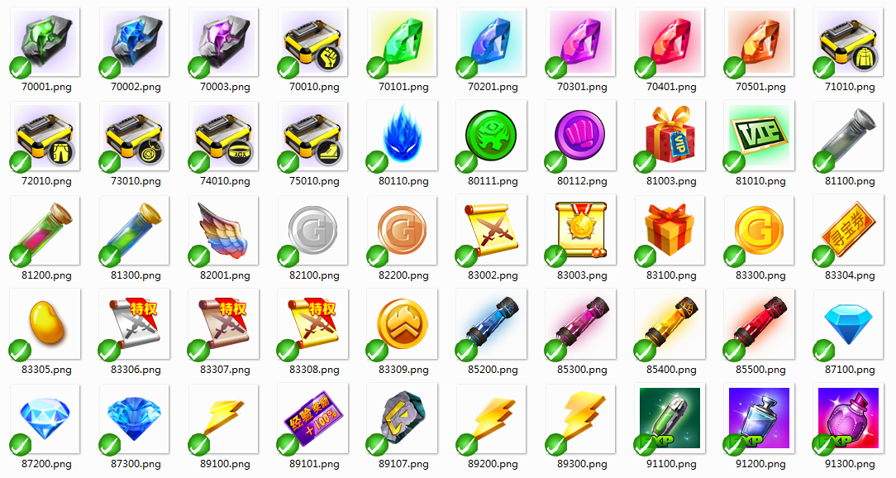

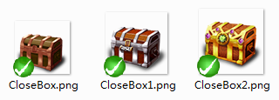



道具表价值评估
ID | 名字 | 价值评估 | 需求量 | 稀有度 | 金币价格 | 钻石价格
91001 | 马仔经验药水
81002 | 金币卡
81003 | VIP礼包
导出数据
81010 | VIP体验卡
82001 | 翅膀碎片
83001 | 巨额金币卡
83002 | 扫荡券
83003 | 洪兴新星 | 40.883264194 | 1 | 30 | 61,325 | 123
83004 | 洪兴打仔 | 65.526357208 | 1 | 30 | 98,290 | 197
83005 | 扛把子 | 93.895930096 | 1 | 30 | 140,844 | 282
83006 | 二路元帅 | 136.84714401 | 1 | 30 | 205,271 | 411
83007 | 战无不胜 | 525.23695154 | 1 | 40 | 1,050,474 | 2,101
83008 | 猛龙过江 | 195.74194189 | 1 | 30 | 293,613 | 587
83009 | 神之手 | 325.83843064 | 1 | 35 | 570,217 | 1,140
83010 | 富甲一方 | 163.1182849 | 1 | 25 | 203,898 | 408
83011 | 壕气冲天 | 271.53202554 | 1 | 30 | 407,298 | 815
83012 | 富可敌国 | 437.69745962 | 1 | 35 | 765,971 | 1,532
83013 | 壕气冲天 | 95.032738896 | 1 | 15 | 71,275 | 143
83014 | 富可敌国 | 0 | 1 | 0 | 0 | 0
83015 | 战斗狂人 | 0 | 1 | 0 | 0 | 0
83016 | 不哭死神 | 0 | 1 | 0 | 0 | 0
83017 | 干架王 | 0 | 1 | 0 | 0 | 0
83018 | 破坏王 | 0 | 1 | 0 | 0 | 0
83019 | 战无尽 | 0 | 1 | 0 | 0 | 0
83020 | 绝世战神 | 0 | 1 | 0 | 0 | 0
83021 | 至尊王者 | 0 | 1 | 0 | 0 | 0
83022 | 横砍一条街 | 0 | 1 | 0 | 0 | 0
83103 | 洪兴新星(3天) | 40.883264194 | 1 | 15 | 30,662 | 61
83104 | 洪兴打仔(3天) | 65.526357208 | 1 | 15 | 49,145 | 98
83105 | 扛把子(3天) | 93.895930096 | 1 | 15 | 70,422 | 141
83106 | 二路元帅(3天) | 136.84714401 | 1 | 15 | 102,635 | 205
83107 | 战无不胜(3天) | 525.23695154 | 1 | 20 | 525,237 | 1,050
83108 | 猛龙过江(3天) | 195.74194189 | 1 | 15 | 146,806 | 294
83109 | 神之手(3天) | 325.83843064 | 1 | 17.5 | 285,109 | 570
83110 | 富甲一方(3天) | 163.1182849 | 1 | 12.5 | 101,949 | 204
83111 | 壕气冲天(3天) | 271.53202554 | 1 | 15 | 203,649 | 407
83112 | 富可敌国(3天) | 437.69745962 | 1 | 17.5 | 382,985 | 766
83113 | 壕气冲天(3天) | 95.032738896 | 1 | 15 | 71,275 | 143
83114 | 富可敌国(3天) | 0 | 1 | 0 | 0 | 0
83115 | 战斗狂人(3天) | 0 | 1 | 0 | 0 | 0
83116 | 不哭死神(3天) | 0 | 1 | 0 | 0 | 0
83117 | 干架王(3天) | 0 | 1 | 0 | 0 | 0
83118 | 破坏王(3天) | 0 | 1 | 0 | 0 | 0
83119 | 战无尽(3天) | 0 | 1 | 0 | 0 | 0
83120 | 绝世战神(3天) | 0 | 1 | 0 | 0 | 0
83121 | 至尊王者(3天) | 0 | 1 | 0 | 0 | 0
83122 | 横砍一条街(3天) | 0 | 1 | 0 | 0 | 0
78101 | 马仔碎片(制服太妹) | 2.5553552307 | 980 | 97.5 | 12,500 | 25 | 1
78102 | 马仔碎片(蟹仔) | 2.5553552307 | 980 | 97.5 | 12,500 | 25 | 1
78103 | 马仔碎片(比利) | 2.5553552307 | 980 | 97.5 | 12,500 | 25 | 1
78104 | 马仔碎片(黎九) | 2.5553552307 | 980 | 97.5 | 12,500 | 25 | 1
78105 | 马仔碎片(黑古) | 2.5553552307 | 980 | 97.5 | 12,500 | 25 | 1
78106 | 马仔碎片(靓坤) | 5.1107104615 | 980 | 97.5 | 25,000 | 50 | 2
78107 | 马仔碎片(雷复轰) | 5.1107104615 | 980 | 97.5 | 25,000 | 50 | 2
78108 | 马仔碎片(肥仔) | 5.1107104615 | 980 | 97.5 | 25,000 | 50 | 2
78109 | 马仔碎片(司徒浩南) | 10.221420923 | 980 | 97.5 | 50,000 | 100 | 3
78110 | 马仔碎片(乌鸦) | 10.221420923 | 980 | 97.5 | 50,000 | 100 | 3
78111 | 马仔碎片(赌王) | 10.221420923 | 980 | 97.5 | 50,000 | 100 | 3
78112 | 马仔碎片(山下忠秀) | 10.221420923 | 980 | 97.5 | 50,000 | 100 | 3
78113 | 马仔碎片(宫本一) | 10.221420923 | 980 | 97.5 | 50,000 | 100 | 3
78114 | 马仔碎片(陈浩南) | 15.332131384 | 980 | 97.5 | 75,000 | 150 | 4
78115 | 马仔碎片(山鸡) | 15.332131384 | 980 | 97.5 | 75,000 | 150 | 4
78116 | 马仔碎片(大天二) | 15.332131384 | 980 | 97.5 | 75,000 | 150 | 4
78117 | 马仔碎片(巴闭) | 5.1107104615 | 980 | 97.5 | 25,000 | 50 | 2
78118 | 马仔碎片(耀阳) | 10.221420923 | 980 | 97.5 | 50,000 | 100 | 3
78119 | 马仔碎片(笑面虎) | 10.221420923 | 980 | 97.5 | 50,000 | 100 | 3
70001 | 低级强化石 | 4 |  | 4 | 800 | 2 | 50 | 800 | 1.6
70002 | 中级强化石 | 20 |  | 4 | 4000 | 8 | 500 | 4000 | 8
70003 | 高级强化石 | 100 |  | 4 | 20000 | 40 | 5000 | 20000 | 40
70101 | 初级升星石 | 4 |  | 5 | 1000 | 2 | 200
70201 | 中级升星石 | 20 |  | 5 | 5000 | 10 | 1000
70301 | 高级升星石 | 100 |  | 5 | 25000 | 50 | 5000
70401 | 4阶升星石(不用）
70501 | 5阶升星石（不用）
82100 | 金币卡(1万) |  |  |  | 10000 | 20
82200 | 金币卡(2万) |  |  |  | 20000 | 40
82300 | 金币卡(5万) |  |  |  | 50000 | 100
91100 | 马仔经验药水 | 10 |  | 2 | 1000 | 2 |  | 10 |  |  | 4
91200 | 马仔经验合剂 | 30 |  | 2 | 3000 | 6 |  | 30 |  |  | 4
91300 | 马仔经验甘露 | 100 |  | 2 | 10000 | 20 |  | 100 |  | 11.4 | 4
87100 | 钻石兑换卡(100) |  |  |  |  | 100
87200 | 钻石兑换卡(500) |  |  |  |  | 500
87400 | 钻石兑换卡(1000) |  |  |  |  | 1000
89100 | 初级体力药水 | 20 |  |  | 5000 | 10
89200 | 中级体力药水 | 40 |  |  | 10000 | 20
89300 | 高级体力药水 | 80 |  |  | 20000 | 40
83100 | 成长礼包
70010 | 部位材料(武器) | 30 | 2530 | 1 | 1500 | 3
71010 | 部位材料(衣服) | 30 | 2035 | 1 | 1500 | 3
72010 | 部位材料(裤子) | 30 | 935 | 1 | 1500 | 3
73010 | 部位材料(项链) | 30 | 880 | 1 | 1500 | 3
74010 | 部位材料(腰带) | 30 | 2200 | 1 | 1500 | 3
75010 | 部位材料(鞋子) | 30 | 660 | 1 | 1500 | 3
80110 | 龙魂币(500) | 100 | 666.86012322 | 2 | 10,000 | 20
80210 | 龙魂币(1000) | 200 | 333.43006161 | 2 | 20,000 | 40
80310 | 龙魂币(2000) | 400 | 166.71503081 | 2 | 40,000 | 80
80410 | 命运石(5000) |  | 4944.0440536 | 1 | 2500 | 5
80510 | 命运石(1万) |  | 2472.0220268 | 1 | 5000 | 10
80610 | 命运石(2万) |  | 1236.0110134 | 1 | 10000 | 20
87300 | 钻石 |  |  |  | 500 | 1
83300 | 金币 |  |  |  | 1 | 0.002
83301 | 龙魂币 |  |  |  | 20 | 0.04
83302 | 命运石 |  |  |  | 0.5 | 0.001
83303 | 擂台币 |  |  |  | 50 | 0.1
89101 | 双倍经验卡（1天） |  |  | 6
89102 | 双倍经验卡（2天） |  |  | 6
89106 | vip经验卡
89107 | 技能升级石 | 2.5 | 7724 | 1 | 500 | 1 | 0.25
89108 | 蓝色装备碎片（无用）
89109 | 紫色装备碎片（无用）
89110 | 橙色装备碎片（无用）
89111 | 技能冷却石 | 0.7 | 30978 | 1 | 500 | 1 | 0.07
83304 | 寻宝券 |  |  |  | 15000 | 30
85200 | 高级装备升级石 |  | 2019.7074125 |  | 5000 | 10
85300 | 稀有装备升级石 |  | 2019.7074125 |  | 15000 | 30
85400 | 史诗装备升级石 |  | 2019.7074125 |  | 40000 | 80
85500 | 传说装备升级石 |  | 2019.7074125 |  | 50000 | 100
86001 | 马仔追债宝箱 |  |  |  | 0 | 0
86002 | 马仔追债宝箱 |  |  |  | 0 | 0
86003 | 马仔追债宝箱 |  |  |  | 0 | 0
86004 | 马仔追债宝箱 |  |  |  | 0 | 0
86005 | 马仔追债宝箱 |  |  |  | 0 | 0
86110 | 马仔宝物礼包 |  |  | 3 | 2,500 | 5
86120 | 马仔宝物礼包 |  |  | 6 | 7,500 | 15
86130 | 马仔宝物礼包 |  |  | 9 | 25,000 | 50
86140 | 马仔宝物礼包 |  |  | 12 | 75,000 | 150
86150 | 马仔宝物礼包 |  |  | 15 | 200,000 | 400
83305 | 金豆 |  |  |  | 10,000 | 20
83306 | 单次扫荡特权 |  |  |  | 0 | 0
83307 | 多次扫荡特权 |  |  |  | 0 | 0
83308 | 扫荡特权 |  |  |  | 0 | 0
86010 | 部位材料宝箱 |  |  |  | 10,000 | 20
86021 | 紫色装备礼包 |  |  |  | 99,500 | 199
86022 | 橙色装备礼包 |  |  |  | 500,000 | 1000
86023 | 红色装备礼包 |  |  |  | 2,500,000 | 5000
78214 | 限时碎片(陈浩南)
78215 | 限时碎片(山鸡)
78216 | 限时碎片(大天二)
83309 | 堂口贡献 |  |  |  | 16.666666667 | 0.033333333333
86121 | 马仔宝物碎片礼包 |  |  |  | 1250 | 2.5
86131 | 马仔宝物碎片礼包 |  |  |  | 2500 | 5
86141 | 马仔宝物碎片礼包 |  |  |  | 3750 | 7.5
86151 | 马仔宝物碎片礼包 |  |  |  | 5000 | 10
86210 | 命格福袋 |  |  |  | 2500 | 5
86220 | 命格福袋 |  |  |  | 25000 | 50
86230 | 命格福袋 |  |  |  | 200000 | 400
86240 | 命格福袋 |  |  |  | 2000000 | 4000
86250 | 命格福袋 |  |  |  | 10000000 | 20000
86310 | 马仔碎片福袋 |  |  |  | 12500 | 25
86320 | 马仔碎片福袋 |  |  |  | 25000 | 50
86330 | 马仔碎片福袋 |  |  |  | 50000 | 100
86340 | 马仔碎片福袋 |  |  |  | 75000 | 150
86350 | 马仔碎片福袋 |  |  |  | 150000 | 300
86400 | 装备升星石福袋 |  |  |  | 2800 | 5.6

